信用交易
融资融券市场交易数据统计(2025-02-20)

标的证券 | 融资融券余额（亿元） | 融资余额（亿元） | 融券余额（亿元） | 融资买入额（亿元） | 融资融券规模变化（亿元） | 融资余额增幅(‰) | 融券余额增幅(%)
统计数据 | 18,795.30 | 18,639.52 | 111.80 | 1,729.94 | 70.96 | 3.61 | 2.75
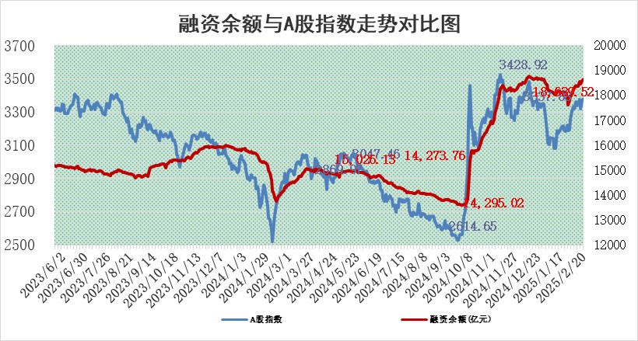

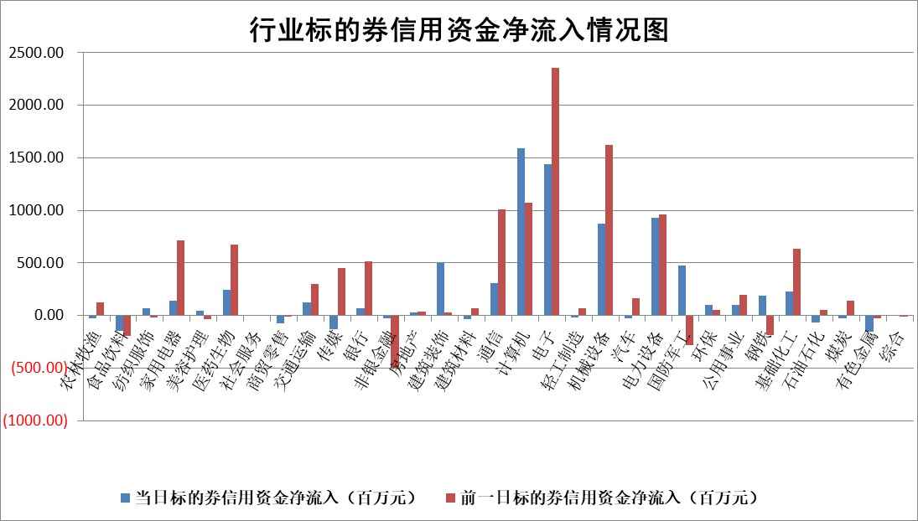

标的基金代码 | 标的基金简称 | 融资余额/市值(%) | 融资余额增幅(%) | 融资买入额/成交金额(%) | （融资余额净增额-融券余额净增额）/市值(‱) | 融券余额降幅(%) | ABS[（融资余额净增额-融券余额净增额）/市值净增额-1](%)
159902 | 华夏中小板ETF | 0.00 | 0.00 | 0.00 | 0.00 | 0.00 | 100.00
159915 | 易方达创业板ETF | 2.49 | -0.41 | 1010722.24 | -1.01 | 1.22 | 97.53
159919 | 嘉实沪深300ETF | 0.57 | -0.09 | 0.97 | -0.07 | -1.55 | 99.85
159920 | 华夏恒生ETF | 29.43 | -1.05 | 8.87 | -31.34 | 0.00 | 88.04
159922 | 嘉实中证500ETF | 0.62 | 6.37 | 14.06 | 3.72 | 0.19 | 109.33
159925 | 南方沪深300ETF | 0.47 | -5.60 | 0.08 | -2.79 | 0.00 | 97.93
159928 | 消费ETF | 2.79 | -1.86 | 4.58 | -5.28 | 0.38 | 87.02
159934 | 易方达黄金ETF | 50.25 | -0.01 | 16.56 | -0.29 | 0.00 | 100.76
159939 | 全指信息技术ETF | 0.84 | 3.07 | 70.17 | 2.26 | -2.27 | 98.16
159940 | 全指金融地产ETF | 0.30 | -3.84 | 0.00 | -1.21 | 0.00 | 97.44
159995 | 半导体芯片ETF | 2.38 | 0.55 | 282.21 | 1.43 | 1.32 | 101.61
159997 | 天弘中证电子ETF | 1.77 | -3.81 | 2.64 | -7.03 | 0.08 | 95.03
159998 | 天弘中证计算机主题ETF | 0.67 | -1.46 | 0.17 | -0.84 | 0.68 | 101.29
510050 | 华夏上证50ETF | 2.39 | 1.29 | 331.93 | 3.28 | 8.49 | 107.59
510180 | 华安上证180ETF | 0.53 | 3.19 | 10.91 | 1.63 | -3.30 | 103.55
510880 | 华泰柏瑞红利ETF | 1.05 | 3.06 | 5.41 | 3.12 | 0.91 | 123.16
510900 | 易方达恒生H股ETF | 33.11 | 0.00 | 2.21 | 0.10 | 0.00 | 100.06
511010 | 5年期国债ETF | 3.06 | 1.16 | 0.17 | 3.52 | 0.00 | 121.15
511380 | 可转债及可交换债券ETF | 1.61 | -7.59 | 46.87 | -13.27 | 0.00 | 76.12
512000 | 全指证券ETF | 6.38 | 0.38 | 11.72 | 2.43 | 0.19 | 129.48
512010 | 沪深300医药卫生ETF | 7.32 | -1.62 | 127.43 | -12.36 | -2.24 | 116.11
512070 | 沪深300非银ETF | 2.85 | 2.13 | 253.56 | 5.96 | 0.64 | 114.23
512400 | 南方中证申万有色金属ETF | 2.73 | -0.39 | 0.68 | -1.35 | -2.37 | 90.09
512580 | 广发中证环保产业ETF | 1.05 | -1.02 | 0.09 | -1.08 | 0.00 | 98.52
512660 | 国泰中证军工ETF | 2.65 | 0.26 | 13.74 | 0.24 | -5.32 | 99.85
512800 | 华宝中证银行ETF | 6.18 | 1.88 | 2.84 | 11.33 | -0.26 | 92.08
512980 | 广发中证传媒ETF | 1.38 | -14.53 | 417.34 | -23.17 | 1.13 | 92.78
515030 | 华夏中证新能源汽车ETF | 1.87 | -5.13 | 3.48 | -9.68 | 3.29 | 80.91
515050 | 华夏中证5G通信主题ETF | 0.91 | -10.26 | 5.07 | -10.63 | -2.48 | 321.36
515070 | 华夏中证人工智能ETF | 3.05 | 1.43 | 13.78 | 4.30 | 0.00 | 97.99
标的股票比较指标 |  | 融资余额/流通A股市值(%) | 融资余额增幅(%) | 融资买入额/成交金额(%) | （融资余额净增额-融券余额净增额）/流通A股市值(‱) | 融券余额降幅(%) | ABS[（融资余额净增额-融券余额净增额）/流通A股市值净增额-1](%)
前十名标的个股 |  | 鹏都农牧 | 爱柯迪 | 南矿集团 | 信宇人 | 莱茵生物 | 伟测科技
 |  | 东旭光电 | 信宇人 | 复洁环保 | 索辰科技 | 中一科技 | 天元宠物
 |  | 威创股份 | 乖宝宠物 | 安宁股份 | 隆扬电子 | 贵航股份 | 迪安诊断
 |  | 海印股份 | 华锐精密 | 铁科轨道 | 三联锻造 | 恒星科技 | 威力传动
 |  | 广汇汽车 | 盈峰环境 | 高铁电气 | 新朋股份 | 海晨股份 | 祥源新材
 |  | 首航高科 | 索辰科技 | 安达智能 | 威尔高 | 德尔玛 | 华人健康
 |  | 超华科技 | 新泉股份 | 中交设计 | 迪安诊断 | 绿通科技 | 盛弘股份
 |  | 联络互动 | 银轮股份 | 润阳科技 | 威马农机 | 锦富技术 | 金道科技
 |  | 爱康科技 | 新锐股份 | 华达科技 | 华锐精密 | 亚玛顿 | 好利科技
 |  | 长江健康 | 大宏立 | 道通科技 | 安达智能 | 山外山 | 精测电子
后十名标的个股 |  | 中航电测 | 永茂泰 | 卓翼科技 | 溯联股份 | 天银机电 | 精工科技
 |  | 海通证券 | 京仪装备 | 浙江众成 | 永茂泰 | 秦港股份 | 芯导科技
 |  | 普利制药 | 川润股份 | 晨鸣纸业 | 中机认检 | 绿盟科技 | 纽泰格
 |  | 世纪华通 | 日发精机 | 新时达 | 川润股份 | 华鑫股份 | 远达环保
 |  | 观典防务 | 菲利华 | 至纯科技 | 通力科技 | 通宝能源 | 雷尔伟
 |  | 卓朗科技 | 索菲亚 | 内蒙华电 | 曼恩斯特 | 西部材料 | 威马农机
 |  | 凯撒文化 | 清溢光电 | 中航电测 | 西点药业 | 莱美药业 | 楚天龙
 |  | 惠程科技 | 溯联股份 | 海通证券 | 永信至诚 | 诺德股份 | 果麦文化
 |  | 盛屯矿业 | 春风动力 | 普利制药 | 通灵股份 | 艾迪精密 | 西高院
 |  | 江苏舜天 | 远翔新材 | 世纪华通 | 智信精密 | 宁波港 | 逸豪新材
说明：1.以上普通交易数据和信用交易数据皆以交易日收盘后数据为基准；2.上述标的证券总数据只计算标的证券市场总数据，不包括从标的证券中调出去标的证券数据，所以与交易所公布的总值略有不同； 3.上述行业采用申万一级行业分类；4.以上标的基金和标的个股中比较的6个指标值中：前5个（从左至右）为正向指标，值越大排名越靠前；第6个为逆向指标，值越小，排名越靠前；5.第6个指标中ABS[]表示求绝对值，其主要用于考量信用资金相对净流入对股价相对净变化的贡献程度；6.数据来源：wind，交易所。

 |  |  |  | 证券代码 | 新增融资余额 | 融资买入额 | 融资买入增幅前10
 |  | 1 | 西部建设 | 002302 | 80643953 | 177472374 | 41%
 |  | 2 | 天键股份 | 301383 | 27855096 | 56831811 | 39%
 |  | 3 | 井松智能 | 688251 | 7040854 | 13763946 | 27%
 |  | 4 | 国电电力 | 600795 | 116116226 | 151740647 | 23%
 |  | 5 | 华立科技 | 301011 | 9342856 | 31199107 | 23%
 |  | 6 | 捷邦科技 | 301326 | 9066090 | 22350547 | 22%
 |  | 7 | 海利尔 | 603639 | 19864834 | 35520613 | 20%
 |  | 8 | 华研精机 | 301138 | 7597460 | 13339451 | 16%
 |  | 9 | 鹏辉能源 | 300438 | 83773067 | 304558811 | 16%
 |  | 10 | 建科股份 | 301115 | 7106455 | 29879412 | 15%

